商标吊牌订购
JUST JEANS辅料订购单

公司 | 南京裕成贸易有限公司 |  | 地址 | 地址
JUST JEANS -TOP/DRESS/BOTTOM
图片描述 |  |  | 特殊挂牌 | 口袋卡 | 尺码标
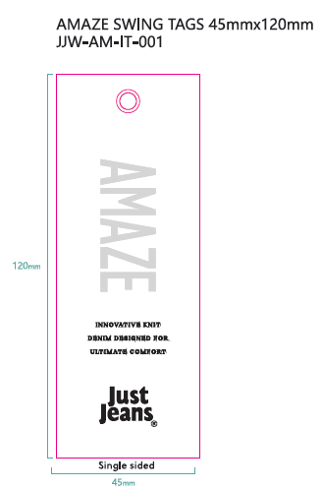
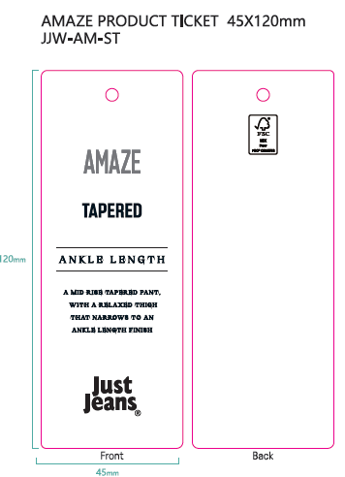
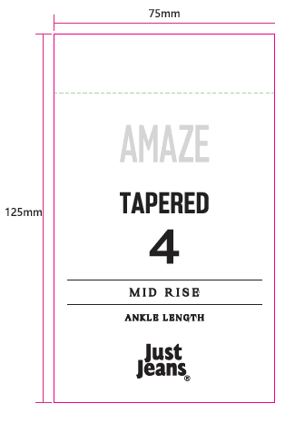
 |  |  |  |  | 尺码标两种规格，请根据主标规格来生产 |  |  |  |  |  |  |  |  |  |  |  |  | 尺码标尺寸 | 发货工厂
编号 |  |  |  |  |  |  |  |  |  |  |  | JJW-PL001-MF-12mm x 48mm
款号 | 颜色 | 订单数 |  |  | 4# | 6# | 8# | 9# | 10# | 11# | 12# | 14# | 16# | 18# | 20# | 22# | 24#
178646 |  |  | 1633 | 数量同尺码标 |  | 78 | 246 | 80 | 352 | 151 | 418 | 221 | 87 |  |  |  |  | 12mm x 48mm | 句容益达

合计

